NOVIEMBRE
H. AYUNTAMIENTO DE SAN SEEBASTIAN DEL OESTE
TESORERÍA MUNICIPAL
DIRECCIÓN DE INGRESOS
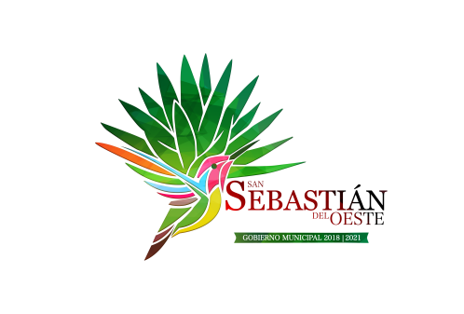

 |  | Ingresos extraordinarios recibidos por cualquier concepto |  |  |  | Ingresos extras (federales y estatales)
 |  | LEY
 | Mes | Origen de los recursos | Nombre de los responsables de recibirlos, administrarlos y ejercerlos | Proyecto o programa donde serán aplicados | DESTINO | UTILIZACIÓN | COMPROBACIÓN DE LOS RECURSOS | INGRESO
 | Nov-19 | FEDERAL | LAURA GABRIELA RAMOS DUEÑAS Y LUIS ALBERTO ARREDONDO LOPEZ | PROMOCION TURISTICA | SEGUNDA ETAPA DE REHABILITACION DE FACHADAS EN PUEBLOS MAGICOS, EN EL MUNICIPIO DE SAN SEBASTIAN DEL OESTE JALISCO | SEGUNDA ETAPA DE REHABILITACION DE FACHADAS EN PUEBLOS MAGICOS, EN EL MUNICIPIO DE SAN SEBASTIAN DEL OESTE JALISCO | https://solucionarchivos.com/sansebastian/loader?id=1Uo8qtLjkARhT_g6ucqgeQVwlW5MlpOw0 | $2,500,000.00

